Sayfa1
Numune Adı | TAS(mmol/L) | TOS (µmol/L) | OSI | NOT
1B-7 | 0.3 | 1.53 | 0.510
1B-13 | 0.46 | 5.85 | 1.272
1B-18 | 0.41 | 5.5 | 1.341 | lipemi | Bu çalışmada "Relassay" marka kitler kullanılmıştır.
1B-19 | 0.44 | 4.21 | 0.957 | , | Kullanılan cihaz: Mindray marka BS300 model tam otomatik biyokimya cihazı
1B-22 | 0.44 | 4.18 | 0.950
1B-43 | 0.71 | 5.05 | 0.711 |  | TAS: Total Antioxidant Status
1B-49 | 0.46 | 5.53 | 1.202 |  | TOS: Total Oxidant Status
2B-7 | 0.5 | 4.51 | 0.902 |  | OSI:Oxidative Stress Index
2B-13 | 0.37 | 5.5 | 1.486
2B-18 | 0.42 | 5.21 | 1.240 | lipemi
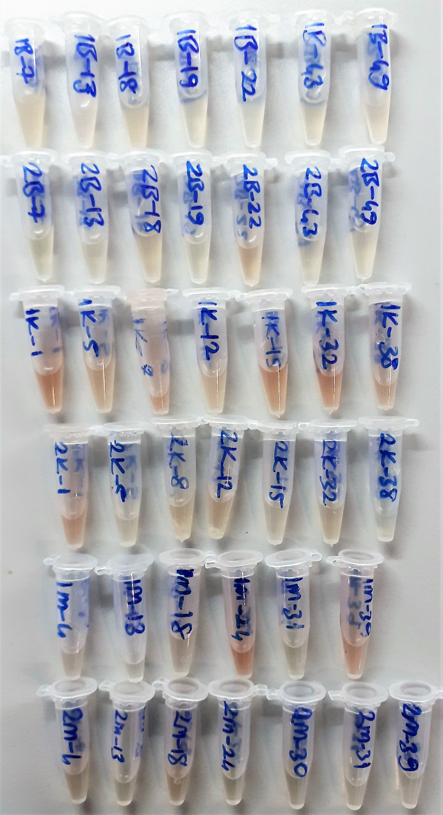
2B-19 | 0.53 | 4.44 | 0.838
2B-22 | 0.61 | 8.53 | 1.398 | hafif hemolizli
2B-43 | 0.47 | 5.17 | 1.100
2B-49 | 0.46 | 4.4 | 0.957
1K-1 | 0.57 | 9.04 | 1.586 | hafif hemolizli
1K-5 | 0.61 | 7.01 | 1.149 | hafif hemolizli
1K-8 | 0.59 | 12.29 | 2.083 | lipemi
1K-12 | 0.61 | 6.94 | 1.138 | lipemi
1K-15 | 0.53 | 7.01 | 1.323 | hafif hemolizli
1K-32 | 0.44 | 10.25 | 2.330 | hafif hemolizli
1K-38 | 0.63 | 8.04 | 1.276 | hafif hemolizli
2K-1 | 0.59 | 8.91 | 1.510 | hafif hemolizli
2K-5 | 0.5 | 5.77 | 1.154 | hafif lipemi
2K-8 | 0.56 | 5.35 | 0.955 | lipemi
2K-12 | 0.59 | 6.62 | 1.122 | lipemi
2K-15 | 0.47 | 4.35 | 0.926 | lipemi
2K-32 | 0.51 | 6.38 | 1.251
2K-38 | 0.56 | 1.45 | 0.259 | lipemi
1M-4 | 0.3 | 9.49 | 3.163
1M-13 | 0.31 | 7.56 | 2.439
1M-18 | 0.51 | 7.15 | 1.402
1M-24 | 0.64 | 13.01 | 2.033 | hemolizli
1M-31 | 0.41 | 4.61 | 1.124
1M-39 | 0.57 | 11.1 | 1.947 | hafif hemolizli
2M-4 | 0.6 | 6.5 | 1.083
2M-13 | 0.63 | 4.5 | 0.714
2M-18 | 0.65 | 6.53 | 1.005
2M-24 | 0.58 | 4.11 | 0.709
2M-30 | 0.55 | 5.71 | 1.038
2M-31 | 0.49 | 6.02 | 1.229
2M-39 | 0.42 | 4.54 | 1.081

Not: Numuneleriniz 4 gün +4'de saklandıktan sonra imha edilecektir.

